Фиделиора
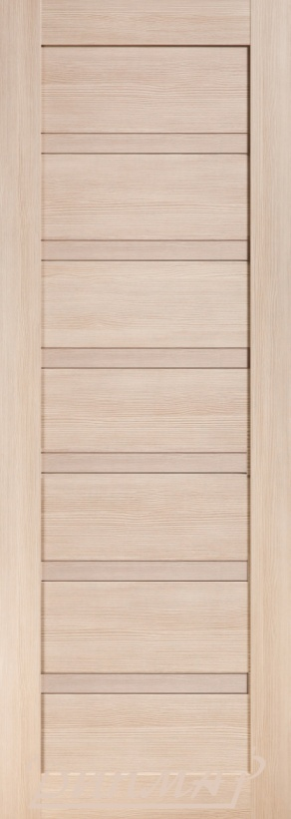
ООО "Фиделиора" г.Брест ул.Гоголя д.4 оф.2 тел.+375 29 101 80 70 тел./факс +375 162 52-57-45 сайт MyTown.by e-mail: fideliora@mail.ru

Двери сборной конструкции в ЭКОШПОНЕ |  |  |  |  | 2017-03-16
размер: 600, 700, 800 х 2000 цвет: лиственница белая, лиственница кремовая, дуб серый, дуб дымчатый, тёмный орех, светлый орех, золотой орех, АЛЯСКА с УФ-лаком (белый матовый)

Серия | Модель |  | стекло
 |  |  | светлое матовое | тёмное матовое | триплекс (чёрный, белый)
S | S-1, S-1 глухая |  | 142.28 | 150.95 | 182.01
 | S-2 |  | 125.67 | 145.17 | 207.29
 | S-3 |  | 125.67 | 134.34 | 169.44
 | S-4 |  | 125.67 | 134.34 | 174.50
 | S-5 |  | 125.67 | 145.17 | 225.05
 | S-7, S-8 |  | 125.67 | 134.34 | 151.67
 | S-8 глухая |  | 125.67
 | S-11 |  | 125.67 | 134.34 | 142.28
 | S-12, S-15 |  | 125.67 | 134.34 | 159.33
 | S-13 |  | 125.67 | 134.34 | 174.50
 | S-14 |  | 125.67 | 145.17 | 207.29
 | S-25 |  | 142.28 | 156.73 | 252.79
 | S-26 (пескоструйный рисунок) |  | 148.06 | 176.95
 | S-27, S-28, S-34 (пескоструйный рисунок) |  | 148.06 | 169.44
 | S-29 |  | 142.28 | 142.28 | 154.27
 | S-30 |  | 142.28 | 150.95 | 159.33
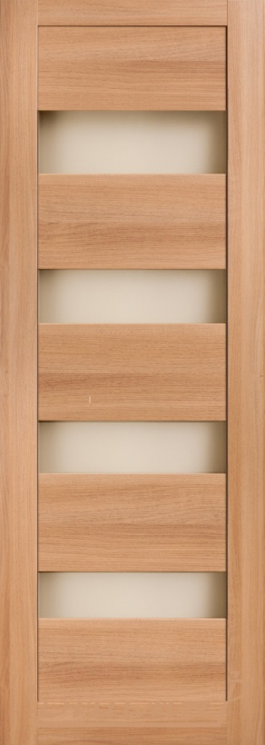
 | S-31 |  | 142.28 | 159.33 | 184.61
 | S-32 |  | 142.28 | 160.33 | 232.56
 | S-35 |  | 142.28 | 150.95 | 185.76
 | S-36 |  | 142.28 | 156.73 | 227.51
 | S-37 |  | 142.28 | 156.73 | 267.95
 | S-39 |  | 142.28 | 150.95 | 189.66
 | S-40 |  | 142.28 | 156.73 | 217.40
 | S-41 |  | 142.28 | 159.33 | 202.23
 | S-43 |  | 125.67 | 134.44 | 139.39
 | S-45 |  | 142.28 | 159.33 | 204.83
 | S-46 |  | 142.28 | 159.33 | 217.40
 | S-48 |  | 142.28 | 159.33 | 232.56
 | S-1 глухая, S-33, S-38, S-42, S-44, S-47, S-49 |  | 142.28
 | S-50, S-51 |  | 142.28 | 150.95 | 179.55
 | S-52 |  | 142.28 | 150.95 | 194.72
 | S-53 |  | 125.67 | 145.17 | 207.29
 | S-54 |  | 125.67 | 150.95 | 247.73
 | S-55 |  | 125.67 | 150.95 | 255.39
 | S-56 |  | 125.67 | 125.67 | 134.34
 | S-57 |  | 125.67 | 150.95 | 265.79
 | S-57F (пескоструйный рисунок с фьюзингом) |  | 156.73 | 173.94
 | S-57R (зеркальное напыление) |  | 231.12
 | S-58 |  | 142.28 | 159.33 | 260.01
 | S-58F(пескоструйный рисунок с фьюзингом) |  | 156.73 | 173.44
 | S-59 |  | 142.28 | 150.95 | 159.33
 | S-60 |  | 125.67 | 150.95 | 240.22
 | S-61F (пескоструйный рисунок с фьюзингом) |  | 156.73 | 173.34
 | S-62, S-63 (пескоструйный рисунок) |  | 156.73 | 173.34
 | S-62, S-63 (заливной рисунок) |  | 156.73
F | F-2 |  |  |  | 229.68
 | F2 зеркальный триплекс |  |  |  | 361.13
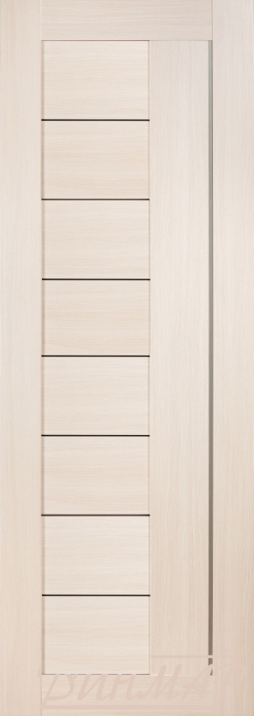
 | F-6 |  |  |  | 260.01
 | F-21 |  |  |  | 332.24
 | F-25 (цветной витраж) |  |  |  | 468.02
 | F-22, F-23, F-24, F-26, F-27, F-28, F-29, F-30, F-31, F-32 |  |  |  | 366.90
L | L-1, L-2, L-3, L-5, L-6, L-8, L-9, L-10 |  |  |  | 181.00
 | L-7 |  |  |  | 204.11
K | K-1, K-5 |  | 149.22
 | K-2R, K-3R |  | 161.78 | 176.95
 | K-4, K-7 |  | 149.22 | 159.33
 | K-6, K-8 |  | 161.78 | 176.95
V | V-1F, V-2F, V-3F (заливной витраж) |  | 173.34
 | V-1R (пескоструйный рисунок) |  | 173.34 | 188.51
 | V-2R (пескоструйный рисунок) |  | 173.34 | 188.51
 | V-3R (пескоструйный рисунок) |  | 188.51 | 204.11

Полотно цвет АЛЯСКА + 25,00 рублей

ПОГОНАЖ телескопический |  |  | цвет АЛЯСКА
коробка (32х75х2070) с уплотнителем |  | 12.57 | 18.11
наличник (10х80х2160) |  | 6.39 | 11.08
добор 100 (12х100х2070) |  | 13.00 | 16.64
добор 150 (12х150х2070) |  | 15.17 | 19.94
притворная планка (10х34х2070) |  | 7.22 | 9.71

Нестандартный размер полотна до 2300 |  |  |  | +30 %
Нестандартный размер полотна от 2300 до 2500 |  |  |  | +50 %
Изготовление полотна 900 мм |  |  |  | 24.6
Погонаж отпускается целыми стойками.

МЕЖКОМНАТНЫЕ ДВЕРИ ПОД ЗАКАЗ В ТЕЧЕНИИ 10 ДНЕЙ!!! Тел. +375 29 101 80 70

